상품제안서
경질마우스패드 (1T) | 상품코드: S02290

 |  |  |  |  |  |  | 02-713-8555 | www.synergygift.co.kr
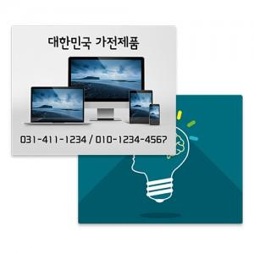

【상세/제작정보】

【인쇄/포장옵션】 | 풀칼라 / 포장불가능

【공급단가】 | 수량 | 1,000~ | 2,000~ | 3,000~ | 5,000~ | 10,000~
*VAT별도 | 220x175 | 620원 | 600원 | 510원 | 490원 | 480원
 | 240x200 | 690원 | 660원 | 590원 | 570원 | 550원
 | 297x210 | 950원 | 910원 | 800원 | 770원 | 740원

【상품 URL】 | https://www.synergygift.co.kr:443/src/goods_detail.php?gdno=386

